мойки зов-стоун
15. Мойки

ВНИМАНИЕ!!! На данный момент действует специальная цена на мойки ЗОВ-СТОУН для ВСЕХ КЛИЕНТОВ!!!!!!!!!!!!!!!!!
НИКАКИЕ СКИДКИ НА СПЕЦИАЛЬНУЮ ЦЕНУ НЕ РАСПРОСТРАНЯЮТСЯ!!!!!!!!

!!!При отсутствии на складе готового изделия, срок изготовления моек (любого типа) до 30шт - 3 дня

 | Упаковка:
 | Коробка картонная с картонной вставкой под мойку (своя для каждого типа)
 | Сливная арматура (сифоны PREVEX, Финляндия)
 | Технический паспорт
 | Шаблон для врезки (будет комплектоваться с конца марта)

 | Как оформлять заказ:
 | ОБЯЗАТЕЛЬНО ОФОРМЛЯТЬ ОТДЕЛЬНЫМ НОМЕРОМ ЗАКАЗА, А НЕ в КУХНЯХ!!!!!!!
 | №_заказа… !! Мойка КВАДРО+ цвет КОФЕ - 1к-т
 | !!!!Для моек АУРИС и КВАДРО+ обязательно указывать положение чаши (левая/правая) или без сверления.

 |  | ЗАО ЗОВ-СТОУН
 |  | мойки кухонные из искусственного литьевого камня (кварц и полимерная смола)

 | По твердости природный материал "кварц" (7-7,5 по шкале Мооса) превосходит гранит,
 | что обеспечивает высокую механическую прочность.
 | Материал мойки устойчив к абразивным порошкам, щелочным и кислотным моющим средствам,
 | а особый состав композитных материалов позволяет поддерживать мойку в чистоте длительное время.
 | Кварцевые мойки ЗОВ-Стоун устойчивы к высоким температурам в широком диапазоне

 | Используемое сырье:
 | Смола MARTE - ITALIA (Италия)
 | Песок Granucol (Германия)
 | Катализатор Akperox (Турция)

 | !!!В комплект моек входят сифоны производителя PREVEX, Финляндия.

НА ВСЕ МОЙКИ РАСПРОСТРАНЯЕТСЯ СПЕЦИАЛЬНАЯ ЦЕНА (скидки на нее не предусмотрены)!!!!!!!!!!!!!!!!!!!!

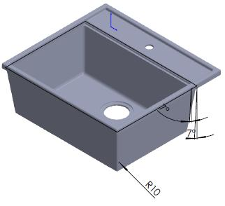
№ | Рабочее наименование | Рисунок | Вес мойки |  | Цена с НДС в евро
п/п | мойки кухонной |  | кг
1 | F 06 |  | 16.2
 | КВАДРО |  |  | Специальная цена | 88.00
 | Длина 560
 | Ширина 505
 | Глубина 210

2 | F 21k |  | 22.5
 | КВАДРО + |  |  | Специальная цена | 112.00
 | Длина 770
 | Ширина 495
 | Глубина 225
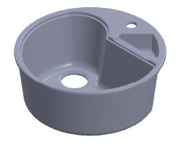
3 | F 08 |  | 11.2
 | ЦИРКУМ |  |  | Специальная цена | 54.00
 | Длина 505
 | Ширина 505
 | Глубина 212
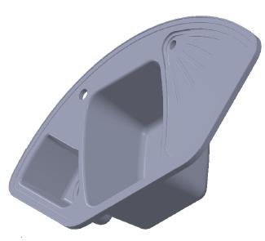
4 | F 08k 510 mm |  | 12.4
 | ЦИРКУМ + |  |  | Специальная цена | 63.00
 | Длина 510
 | Ширина 510
 | Глубина 200
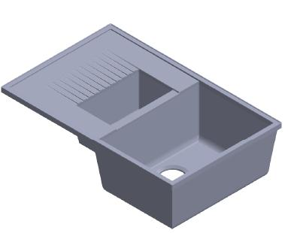
5 | F 14k 2 Leva |  | 22.8
 | РАБИС |  |  | Специальная цена | 117.00
 | Длина 1035
 | Ширина 565
 | Глубина 224
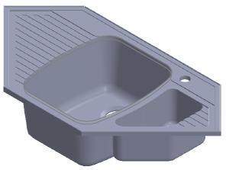
6 | F 10k |  | 19.4
 | ГРАВИС |  |  | Специальная цена | 98.00
 | Длина 960
 | Ширина 490
 | Глубина 250
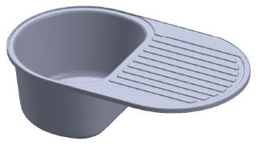
7 | 770x470 varijanta 2 |  | 16.4
 | АУРИС |  |  | Специальная цена | 83.00
 | Длина 765
 | Ширина 471
 | Глубина 230

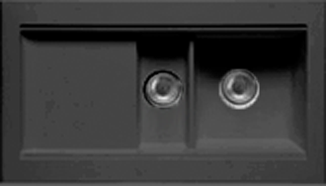
 | НОВЫЕ МОДЕЛИ МОЕК |  |  | НИКАКИЕ СКИДКИ КЛИЕНТОВ НА ЦЕНУ НЕ РАСПРОСТРАНЯЮТСЯ!!!!!!!!
 |  |  | Вес, кг | Цена ЗОВ с НДС
 | КМ-1
 | Длина, мм
 | 958
 | Ширина, мм
 | 534 |  | 16.2 | 90
 | Высота, мм
 | 191
 | Глубина, мм 170

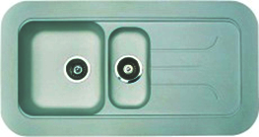
 | КМ-2

 | Длина, мм
 | 995
 | Ширина, мм |  |  | 92
 | 530 |  | 22.5
 | Высота, мм
 | 196
 | Глубина, мм 175

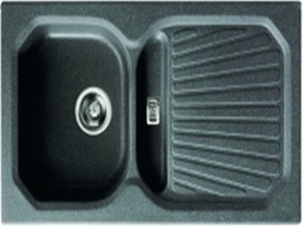
 | КМ-3
 | Длина, мм
 | 900
 | Ширина, мм |  |  | 75
 | 505 |  | 11.2
 | Высота, мм
 | 186
 | Глубина, мм 170

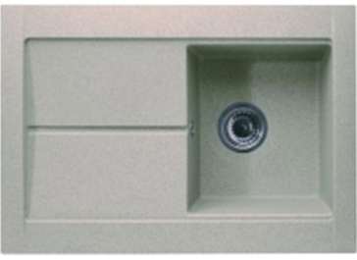
 | КМ-4
 | Длина, мм
 | 765
 | Ширина, мм |  |  | 73
 | 535 |  | 12.4
 | Высота, мм
 | 198
 | Глубина, мм 190

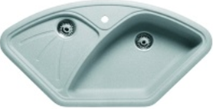
 | КМ-5
 | Длина, мм
 | 1050
 | Ширина, мм |  |  | 85
 | 560 |  | 22.8
 | Высота, мм
 | 182
 | Глубина, мм 160

 | КМ-6
 | Длина, мм
 | 770
 | Ширина, мм |  |  | 65
 | 510 |  | 19.4
 | Высота, мм
 | 180
 | Глубина, мм 170

 | !!!Все новые модели моек могут быть выполнены ТОЛЬКО в 3-х цветах :
 | Беж
 | Серая крошка
 | Иней

 |  |  |  | НИКАКИЕ СКИДКИ КЛИЕНТОВ НА ЦЕНУ НЕ РАСПРОСТРАНЯЮТСЯ!!!!!!!!
 |  |  | МОЙКИ ЭКОНОМ-КЛАССА | Цена ЗОВ с НДС

 |  |  | Циркум-эко | 44
 |  |  | Квадро-эко | 50
 |  |  | Аурис-эко | 50

